SIBAF PROVEEDOR NACIONAL
Marcador para ver el nivel o status del perfil del proveedor
PORTAL SIBAF

 | Proveedor

 |  |  |  |  |  | Status Perfil del Proveedor

 | Tipo de Proveedor: |  |  |  | Tipo de Producto o Servicio:

 |  |  |  |  |  |  |  |  | Secundario | BU | Sitio | Descripción
 |  |  |  |  |  |  |  |  |  |  |  | TOTAL
 |  |  |  |  |  |  |  |  | 01 | BAF | MXN, USD | BAJA AQUA-FARMS SA DE CV | BAF | BAJA AQUA-FARMS SA DE CV
 |  |  |  |  |  |  |  |  | 02 | MARP | MXN, USD | MARPESCA SA DE CV | MARP | MARPESCA SA DE CV
Moneda:
 |  |  |  |  |  |  |  |  | 03 | AOP | MXN, USD | ATUN OCEANO PACIFICO SA DE CV | AOP | ATUN OCEANO PACIFICO SA DE CV
 |  |  |  |  |  |  |  |  | 04 | APN | MXN, USD | ADMINISTRADORA PESQUERA DEL NOROESTE SA DE CV | APN | ADMINISTRADORA PESQUERA DEL NOROESTE SA DE CV
 |  |  |  |  |  |  |  |  | 05 | TMX | MXN, USD | TUNAMAX SA DE CV | TMX | TUNAMAX SA DE CV
Agregar más de un sitio (empresa - moneda)
 |  |  |  |  |  |  |  |  | 06 | SABAF | MXN, USD | SERVICIOS ADMINISTRATIVOS BAF SRL DE CV | SABAF | SERVICIOS ADMINISTRATIVOS BAF SRL DE CV
 |  |  |  |  |  |  |  |  |  |  |  |  | 2 | 1

 |  |  |  |  |  |  |  |  | 01 | BAF | MXN, USD | BAJA AQUA-FARMS SA DE CV

 | Columna1 | EMPRESAS | Columna2 | Columna3 | Columna4 | MONEDA |  |  |  | Monedas |  | MXN ( x ) USD ( )
 | 1 | MARP | MARPESCA SA DE CV |  |  |  | MXN
 |  |  |  |  |  |  | Validación de CSL |  | 02 | MARP | MXN, USD | MARPESCA SA DE CV

 |  |  |  |  |  |  |  |  |  | Monedas |  | MXN ( ) USD ( )

 |  |  |  |  |  |  |  | RFC:

Que en automático detecte el tipo de personalidad fiscal

 | RFC |  |  |  | TIPO DE PERSONA

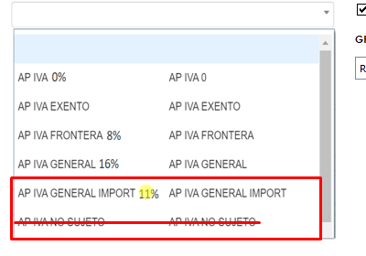
 | MEP731106T8 |  |  |  | RFC INCORRECTO |  |  | PERSONA FISICA
 |  |  |  |  |  |  |  | PERSONA MORAL
 |  |  |  |  |  | TIPO DE PERSONALIDAD FISCAL
El campo de CURP se activará solo para personas físicas.
 |  |  |  |  |  | 601 GENERAL DE LEY PERSONAS MORALES |  | PERSONA FISICA | PERSONA MORAL
 |  |  |  |  |  |  |  | 605 SUELDOS Y SALARIOS E INGRESOS ASIMILADOS A SALARIOS | 601 GENERAL DE LEY PERSONAS MORALES
 |  |  |  |  |  |  |  | 606 ARRENDAMIENTO | 603 PERSONAS MORALES CON FINES NO LUCRATIVOS
 |  |  |  |  |  |  |  | 607 RÉGIMEN DE ENAJENACIÓN O ADQUISICIÓN DE BIENES | 610 RESIDENTES EN EL EXTRANJERO SIN ESTABLECIMIENTO PERMANENTE EN MÉXICO
 |  |  |  |  |  | GRUPO DE RETENCION DE IMPUESTOS |  | 608 DEMÁS INGRESOS | 620 SOCIEDADES COOPERATIVAS DE PRODUCCIÓN QUE OPTAN POR DIFERIR SUS INGRESOS
 |  |  |  |  |  |  |  | 610 RESIDENTES EN EL EXTRANJERO SIN ESTABLECIMIENTO PERMANENTE EN MÉXICO | 622 ACTIVIDADES AGRÍCOLAS, GANADERAS, SILVÍCOLAS Y PESQUERAS
 |  |  |  |  |  |  |  | 611 INGRESOS POR DIVIDENDOS (SOCIOS Y ACCIONISTAS) | 623 OPCIONAL PARA GRUPOS DE SOCIEDADES
 |  |  |  |  |  |  |  | 612 PERSONAS FÍSICAS CON ACTIVIDADES EMPRESARIALES Y PROFESIONALES | 624 COORDINADOS
 |  |  |  |  |  |  |  | 614 INGRESOS POR INTERESES | 626 RÉGIMEN SIMPLIFICADO DE CONFIANZA
 |  |  |  |  |  |  |  | 615 RÉGIMEN DE LOS INGRESOS POR OBTENCIÓN DE PREMIOS
 |  |  |  |  |  |  |  | 616 SIN OBLIGACIONES FISCALES
 |  |  |  |  |  |  |  | 621 INCORPORACIÓN FISCAL
 |  |  |  |  |  |  |  | 625 RÉGIMEN DE LAS ACTIVIDADES EMPRESARIALES CON INGRESOS A TRAVÉS DE PLATAFORMAS TECNOLÓGICAS
 |  |  |  |  |  |  |  | 626 RÉGIMEN SIMPLIFICADO DE CONFIANZA

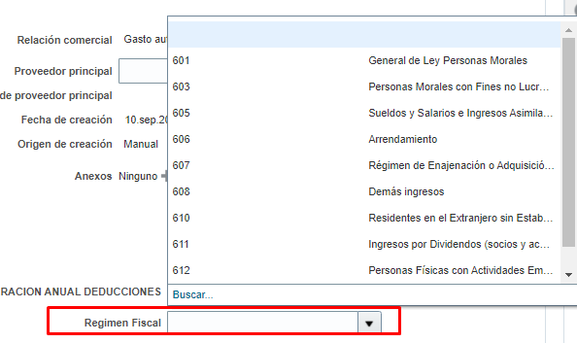
 | 1. ¿La empresa a la que representa trabaja o trabajó en régimen de Outsourcing o Insourcing?
 | 2. ¿Su empresa realiza servicios especializados y para ello pone a disposición sus trabajadores en las empresas del Grupo BAF ?
 | 3. ¿Qué servicios especializados proporciona?
 | 4. Si ha respondido "Sí" a la pregunta 1, ¿la empresa a la que representa ya cuenta con su Registro de Proveedores de Servicios Especializados u Obras Especializadas (REPSE) ante la STPS?

La pregunta 3 a la 6 son dependientes de la pregunta 2.
 | 5. Indicar el número de registro
 | 6.- Indicar fecha de registro

 | Contrato con el prestador de servicios especializados vigente
 | Copia de los comprobantes fiscales de pago de salarios de los trabajadores involucrados en el servicio. (CFDI de nómina)
 | Copia del recibo de pago expedido por institución bancaria por el pago de las retenciones de impuestos efectuadas a los trabajadores involucrados en el servicio.
 | Copia del pago de las cuotas obrero-patronales al IMSS e INFONAVIT de los trabajadores involucrados en el servicio. |  |  |  |  |  |  | Si el proveedor es REPSE deberá adjuntar la siguiente información
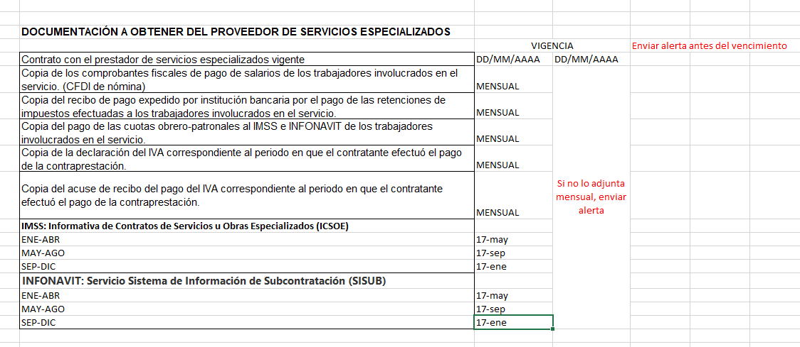
 | Copia de la declaración del IVA correspondiente al periodo en que el contratante efectuó el pago de la contraprestación.
 | Copia del acuse de recibo del pago del IVA correspondiente al periodo en que el contratante efectuó el pago de la contraprestación.
 | IMSS: Informativa de Contratos de Servicios u Obras Especializados (ICSOE)
 | ENE-ABR
 | MAY-AGO
 | SEP-DIC
 | INFONAVIT: Servicio Sistema de Información de Subcontratación (SISUB)
 | ENE-ABR
 | MAY-AGO
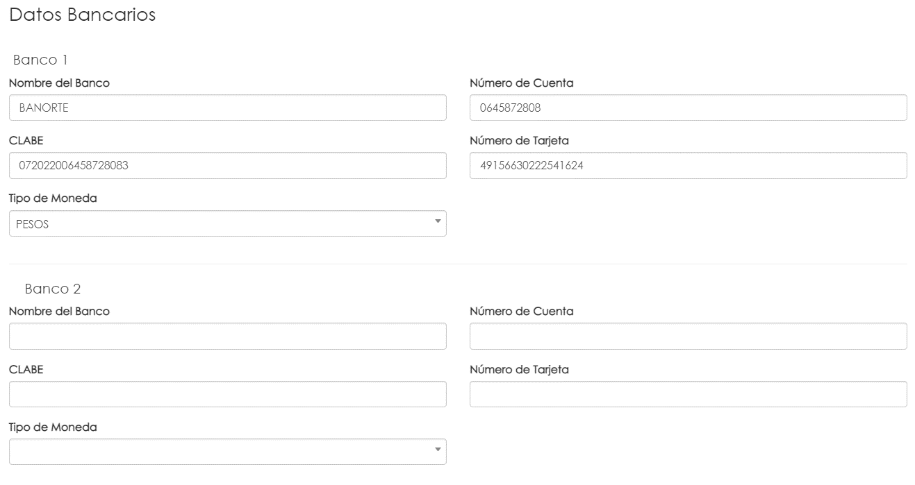
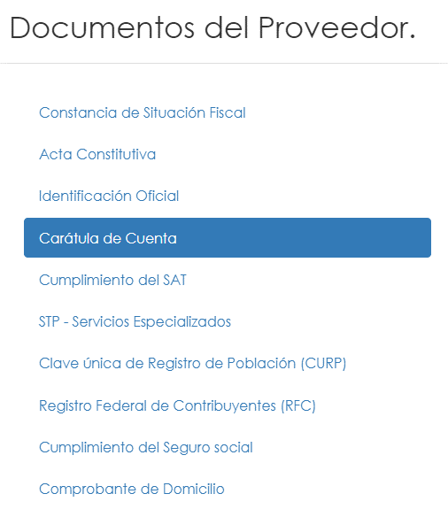
Permitir ingresar datos hasta que se haya completado la carga del documento "Carátula de Cuenta"
Método de pago
Método de pago
 | SEP-DIC

 |  |  |  |  |  |  |  | Nombre de banco | Código de banco
 |  |  |  |  |  |  |  | AMERICAN EXPRESS | 103
 |  |  |  |  |  |  |  | BAJIO | 030
 |  |  |  |  |  |  |  | BANAMEX | 002
 |  |  |  |  |  |  |  | BANCO AZTECA | 127
 |  |  |  |  |  |  |  | BANCO FAMSA | 131
 |  |  |  |  |  |  |  | BANCO INBURSA | 036
 |  |  |  |  |  |  |  | BANCO MONEX | 112
 |  |  |  |  |  |  |  | BANCOPPEL | 137
 |  |  |  |  |  |  |  | BANORTE | 072
 |  |  |  |  |  |  |  | BANREGIO | 058
 |  |  |  |  |  |  |  | BBVA BANCOMER | 012
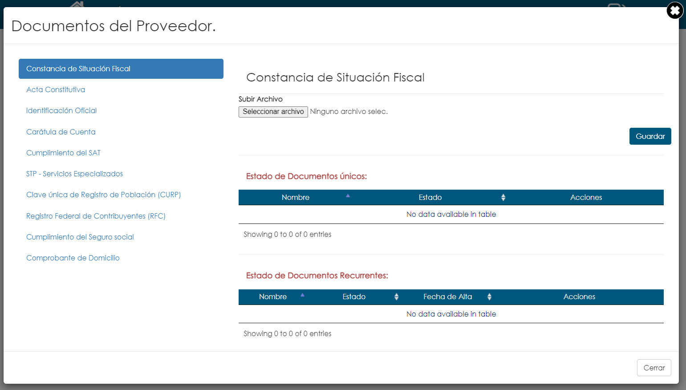
Una gráfica que muestre el porcentaje de cumplimiento del perfil del proveedor.
 |  |  |  |  |  |  |  | CIBANCO | 143
El requerimiento de documentos depende del tipo de personalidad fiscal.
 |  |  |  |  |  |  |  | HSBC | 021
 |  |  |  |  |  |  |  | MIFEL | 042
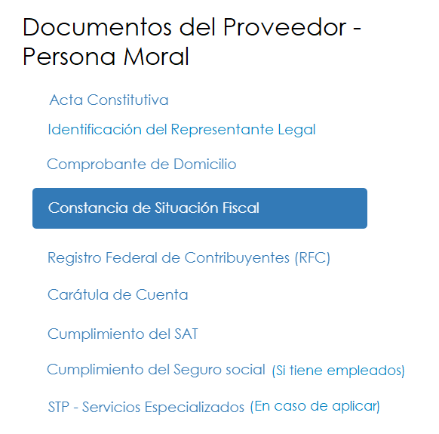
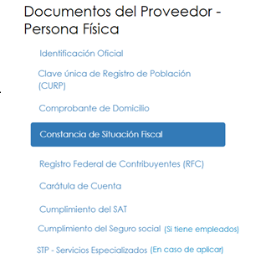
 |  |  |  |  |  |  |  | MONEX | 112
 |  |  |  |  |  |  |  | SANTANDER | 014
 |  |  |  |  |  |  |  | SCOTIABANK | 044
 |  |  |  |  |  |  |  | VECTOR CASA DE BOLSA | 608

 |  |  |  |  |  |  |  | MÉTODO DE PAGO
 |  |  |  |  |  |  |  | Transferencia electronica de fondos
 |  |  |  |  |  |  |  | AP/AR Netting
 |  |  |  |  |  |  |  | Cheque
 |  |  |  |  |  |  |  | Cheque de terceros
 |  |  |  |  |  |  |  | Cheque nominativo
 |  |  |  |  |  |  |  | Efectivo
 |  |  |  |  |  |  |  | Electronico
 |  |  |  |  |  |  |  | Giro
 |  |  |  |  |  |  |  | Tarjeta de debito
 |  |  |  |  |  |  |  | Tarjeta de credito

 | Enviar correo al proveedor.

ORACLE PROVEEDORES
PORTAL DE PROVEEDORES ORACLE
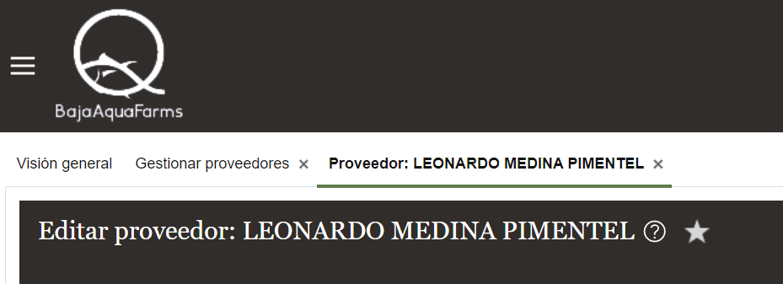

Lo que esta en rojo son campos que no estan contemplados en el portal de SIBAF

PERFIL
 | GENERAL
 | * Proveedor
 | Número de Proveedor
 | Relación Comercial
 | Tipo de Organización Fiscal
 | Tipo de Proveedor

 | INFORMACION ADICIONAL
 | Tipo de Tercero
 | Tipo de Operación
 | Concepto ISR Deducción
 | Declaración Anual Deducciones

 | DETALLES DE PERFIL
 | Impuesto de Transacción
 |  | Controles y Valores por defecto
 |  | Codigo de Clasificación de Impuestos
 |  | Registros Fiscales
 |  | País
 |  | Número de Registro

 | Impuesto sobre los Ingresos
 |  | País del Contribuyente
 |  | ID del Contribuyente
 |  | Grupo de Retención de Impuestos

DIRECCIONES
 | *Nombre de Dirección
 | *País
 | *Línea de dirección 1
 | Línea de dirección 2
 | Vecindad/Colonia
 | Municipio/Pueblo
 | *Codigo Postal
 | *Ciudad
 | *Estado
 | *Objetivo de dirección
 | Telefono
 | Fax
 | Correo electronico

SITIOS
 | *Unidad de Negocio de Compras
 | *Nombre de Dirección
 | *Sitio

 | Facturación
 | Moneda de Factura
 | Moneda de Pago

 | Pagos
 | * Métodos de Pago
 |  | Metodo de Pago
 | Cuentas Bancarias
 |  | *País
 |  | Número de Cuenta
 |  | Nombre de Banco
 |  | Sucursal
 |  | Referencia de Cuenta Secundaria

 | Asignaciones de Sitios
 | *Unidad de Negocio de Cliente
 | Unidad de Negocio de Facturación
 | Ubicación de Envio
 | Distribución de Pasivo
 | Distribución de Adelantos

CONTACTOS
 | *Nombre
 | Segundo Nombre
 | *Apellidos
 | Cargo
 | Telefono
 | Telefono Movil
 | Fax
 | Correo Electronico

